CAMARA_E140
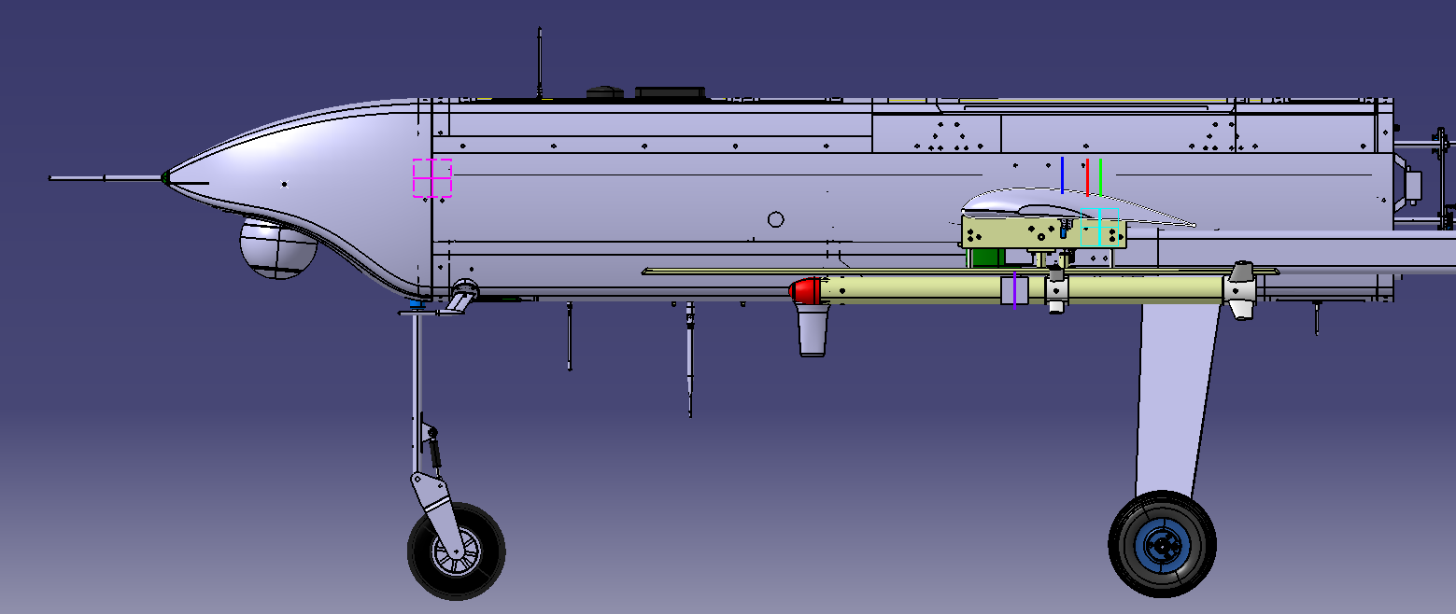
 |  | Sistema de Referencia: Planos principales Skeleton T120
 |  | DEPÓSITO LLENO |  |  |  |  | MEDIO DEPÓSITO |  |  |  |  | DEPÓSITO VACÍO
 | Nº MSL | 4 | 3 | 2 | 1 | 0 | 4 | 3 | 2 | 1 | 0 | 4 | 3 | 2 | 1 | 0 (EW) | REAL*
 | W (Kg) | 120 | 117 | 114 | 111 | 108 | 111.974 | 108.974 | 105.974 | 102.974 | 99.974 | 103.948 | 100.948 | 97.948 | 94.948 | 91.948 | 72.8
25.396 | Xcg (mm) | 1192.324 | 1195.728 | 1199.311 | 1203.088 | 1207.075 | 1195.637 | 1199.383 | 1203.341 | 1207.53 | 1211.97 | 1199.462 | 1203.62 | 1208.032 | 1212.723 | 1217.72 | 1215
 | Ycg (mm) | -1.489 | -26.181 | -1.568 | 18.89 | -1.655 | -1.599 | 24.827 | -1.689 | 20.36 | -1.79 | -1.725 | 26.798 | -1.83 | 22.078 | -1.95
 | Zcg (mm) | -102.954 | -100.315 | -97.537 | -94.609 | -91.519 | -103.176 | -100.349 | -97.362 | -94.201 | -90.85 | -103.433 | -100.389 | -97.158 | -93.723 | -90.064
 | Ix (Kgm2) | 45.765984 | 42.878762 | 40.149677 | 38.346971 | 36.620896 | 45.68895 | 42.81486 | 40.07267 | 38.26672 | 36.54334 | 45.611894 | 42.732592 | 39.99566 | 38.185914 | 36.465664
 | Iy (Kgm2) | 46.736278 | 46.648206 | 46.555565 | 46.457984 | 46.355052 | 46.48066 | 46.38982 | 46.29391 | 46.19249 | 46.08505 | 46.222182 | 46.128057 | 46.028243 | 45.9222 | 45.809319
 | Iz (Kgm2) | 87.81492 | 84.90606 | 82.154199 | 80.327485 | 78.57606 | 87.53589 | 84.63723 | 81.86909 | 80.03568 | 78.28317 | 87.254009 | 84.346668 | 81.579978 | 79.738594 | 77.984641
 | Ixy (Kgm2) | -0.066041 | -0.459408 | -0.06729 | 0.258619 | -0.068678 | -0.06665 | 0.335983 | -0.06803 | 0.267914 | -0.06957 | -0.06734 | 0.347428 | -0.068885 | 0.278782 | -0.070622
 | Ixz (Kgm2) | -1.542303 | -1.500262 | -1.456008 | -1.409362 | -1.360125 | -1.52775 | -1.48468 | -1.43916 | -1.39099 | -1.33993 | -1.513393 | -1.469123 | -1.42214 | -1.372189 | -1.318978
 | Iyz (Kgm2) | -0.012025 | -0.31698 | -0.012994 | 0.239665 | -0.014069 | -0.01195 | 0.29193 | -0.01299 | 0.240556 | -0.01415 | -0.011865 | 0.291859 | -0.01299 | 0.241592 | -0.014262
 |  | Nota: Se han supuesto que se lanzan primero los misiles izquierdos de cada pareja, por lo que la asimetría consiste en más peso en el ala derecha
 |  | Sistema de Referencia: Punta del Morro |  |  |  |  |  |  |  |  |  |  |  |  |  |  |  | q
 |  | DEPÓSITO LLENO (16.052Kg fuel) |  |  |  |  | MEDIO DEPÓSITO (8.026KG) |  |  |  |  | DEPÓSITO VACÍO
 | Nº MSL | 4 | 3 | 2 | 1 | 0 | 4 | 3 | 2 | 1 | 0 | 4 | 3 | 2 | 1 | 0 | REAL*
 | W (Kg) | 118.617 | 115.117 | 111.617 | 108.117 | 104.617 | 110.5905 | 107.0905 | 103.5905 | 100.0905 | 96.5905 | 102.564 | 99.064 | 95.564 | 92.064 | 88.564 | 72.8
 | W (Kg) fuel | 16.052 | 16.052 | 16.052 | 16.052 | 16.052 | 8.026 | 8.026 | 8.026 | 8.026 | 8.026 | 0 | 0 | 0 | 0 | 0
 | Xcg (mm) | 1678.811914 | 1680.9944518 | 1683.3138662 | 1685.7834504 | 1688.4182763 | 1681.2974641 | 1683.7248188 | 1686.3161989 | 1689.0888117 | 1692.0623582 | 1685.4622137 | 1688.2333843 | 1691.2075414 | 1694.4078357 | 1697.8610777 | 1705.224
 | Ycg (mm) | -4.135349933 | 39.81398227 | -4.3946961753 | 35.820108743 | -4.6887485112 | -4.6622987463 | 42.563841335 | -4.9773478215 | 38.44200549 | -5.3380606737 | -4.7877736828 | 46.26035472 | -5.1384749487 | 42.060222019 | -5.5446142902 | 0
 | Zcg (mm) | -106.52921525 | -103.20173324 | -99.665569985 | -95.900458993 | -91.883421671 | -106.82187408 | -103.25456007 | -99.446189231 | -95.371473472 | -91.001459414 | -107.5744827 | -103.74472305 | -99.634436022 | -95.211627172 | -90.439244433 | 0
 | Ix (Kgm2) | 45.765984 | 42.878762 | 40.149677 | 38.346971 | 36.620896 | 45.68895 | 42.81486 | 40.07267 | 38.26672 | 36.54334 | 45.611894 | 42.732592 | 39.99566 | 38.185914 | 36.465664 | 0
 | Iy (Kgm2) | 46.736278 | 46.648206 | 46.555565 | 46.457984 | 46.355052 | 46.48066 | 46.38982 | 46.29391 | 46.19249 | 46.08505 | 46.222182 | 46.128057 | 46.028243 | 45.9222 | 45.809319 | 0
 | Iz (Kgm2) | 87.81492 | 84.90606 | 82.154199 | 80.327485 | 78.57606 | 87.53589 | 84.63723 | 81.86909 | 80.03568 | 78.28317 | 87.254009 | 84.346668 | 81.579978 | 79.738594 | 77.984641 | 0
 | Ixy (Kgm2) | -0.066041 | -0.459408 | -0.06729 | 0.258619 | -0.068678 | -0.06665 | 0.335983 | -0.06803 | 0.267914 | -0.06957 | -0.06734 | 0.347428 | -0.068885 | 0.278782 | -0.070622 | 0
 | Ixz (Kgm2) | -1.542303 | -1.500262 | -1.456008 | -1.409362 | -1.360125 | -1.52775 | -1.48468 | -1.43916 | -1.39099 | -1.33993 | -1.513393 | -1.469123 | -1.42214 | -1.372189 | -1.318978 | 0
 | Iyz (Kgm2) | -0.012025 | -0.31698 | -0.012994 | 0.239665 | -0.014069 | -0.01195 | 0.29193 | -0.01299 | 0.240556 | -0.01415 | -0.011865 | 0.291859 | -0.01299 | 0.241592 | -0.014262 | 0

 |  | Tabla considerando cámara EPSILON 140 (2,088Kg). Es importante considerar que si el avión volara sin cámara, tendría un lastre similar, por lo que EW se considera CON CÁMARA

 |  | Lastre sin ubicar: 12.247Kg (se ha impuesto como una masa concentrada en el cg medido en la realidad) |  |  |  |  |  |  |  |  |  |  |  |  |  |  |  |  |  | Cámara | Racks | Misiles | Fuel | Motor
 |  |  |  |  |  |  |  |  |  |  |  |  |  |  |  |  |  |  | CG EW MEDICIÓN REAL | 2 | 0 | 0 | 0 | DA170
 |  |  |  |  |  |  |  |  |  |  |  |  |  |  |  |  |  |  | CG MTOW 120 CATIA | 2 | 2 | 2 | 2 | SP210
 |  |  |  |  |  |  |  |  |  |  |  |  |  |  |  |  |  |  | CG EW CATIA | 2 | 2 | 0 | 0 | SP210
 |  |  |  |  |  |  |  |  |  |  |  |  |  |  |  |  |  |  | Al pasar a 120 se ha pasado al motor sp210, más pesado
 |  |  |  |  |  |  |  |  |  |  |  |  |  |  |  |  |  |  | CG MISILES | 1549.79
 |  |  |  |  |  |  |  |  |  |  |  |  |  |  |  |  |  |  | CG FUEL | 1636.323
 |  |  |  |  |  |  |  |  |  |  |  |  |  |  |  |  |  |  | MAMPARO DE MORRO | 490.224

CAMARA_E180
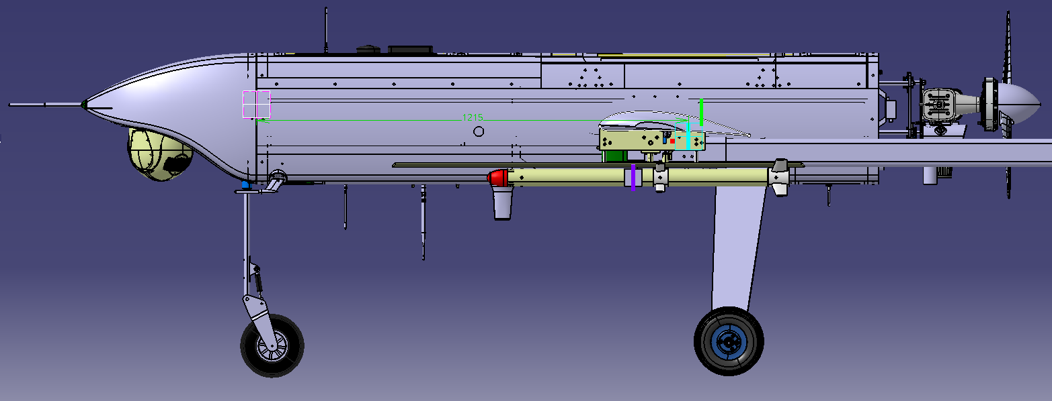
 | Sistema de Referencia: Planos principales Skeleton T120
 | DEPÓSITO LLENO |  |  |  |  | MEDIO DEPÓSITO |  |  |  |  | DEPÓSITO VACÍO
Nº MSL | 4 | 3 | 2 | 1 | 0 | 4 | 3 | 2 | 1 | 0 | 4 | 3 | 2 | 1 | 0 | REAL*
W (Kg) | 120 | 117 | 114 | 111 | 108 |  |  |  |  |  | 103.948 | 100.948 | 97.948 | 94.948 | 91.948 | 72.8
Xcg (mm) | 1171.221 | 1174.083 | 1177.097 | 1180.274 | 1183.627 |  |  |  |  |  | 1175.1 | 1178.533 | 1182.177 | 1186.051 | 1190.178 | 1215
Ycg (mm) | -1.466 | 23.15 | -1.543 | 18.915 | -1.629 |  |  |  |  |  | -1.697 | 26.826 | -1.801 | 22.108 | -1.919
Zcg (mm) | -103.512 | -100.888 | -98.125 | -95.213 | -92.139 |  |  |  |  |  | -104.078 | -101.053 | -97.842 | -94.429 | -90.793
Ix (Kgm2) | 45.768 | 42.899069 | 40.15287 | 38.350439 | 36.624893 | 45.68895 | 42.81486 | 40.07267 | 38.26672 | 36.54334 | 45.614293 | 42.735238 | 39.998899 | 38.189476 | 36.469851
Iy (Kgm2) | 50.298 | 50.226298 | 50.150734 | 50.071153 | 49.987221 | 46.48066 | 46.38982 | 46.29391 | 46.19249 | 46.08505 | 49.811882 | 49.737387 | 49.658405 | 49.574511 | 49.485225
Iz (Kgm2) | 91.38 | 88.504682 | 85.752041 | 83.942821 | 82.210108 | 87.53589 | 84.63723 | 81.86909 | 80.03568 | 78.28317 | 90.847177 | 87.958898 | 85.212771 | 83.392942 | 81.662231
Ixy (Kgm2) | -0.058 | 0.271648 | -0.059207 | 0.214904 | -0.060355 | -0.06665 | 0.335983 | -0.06803 | 0.267914 | -0.06957 | -0.058874 | 0.283681 | -0.060122 | 0.22701 | -0.061534
Ixz (Kgm2) | -1.604 | -1.568529 | -1.531512 | -1.492494 | -1.451308 | -1.52775 | -1.48468 | -1.43916 | -1.39099 | -1.33993 | -1.573832 | -1.537501 | -1.498944 | -1.457951 | -1.414284
Iyz (Kgm2) | -0.012 | 0.290636 | -0.012681 | 0.238615 | -0.013734 | -0.01195 | 0.29193 | -0.01299 | 0.240556 | -0.01415 | -0.011559 | 0.290262 | -0.012659 | 0.240331 | -0.013903
 | Nota: Se han supuesto que se lanzan primero los misiles izquierdos de cada pareja, por lo que la asimetría consiste en más peso en el ala derecha
 | Sistema de Referencia: Punta del Morro |  |  |  |  |  |  |  |  |  |  |  |  |  |  |  | q
 | DEPÓSITO LLENO (16.052Kg fuel) |  |  |  |  | MEDIO DEPÓSITO (8.026KG) |  |  |  |  | DEPÓSITO VACÍO
Nº MSL | 4 | 3 | 2 | 1 | 0 | 4 | 3 | 2 | 1 | 0 | 4 | 3 | 2 | 1 | 0 | REAL*
W (Kg) | 120.367 | 116.867 | 113.367 | 109.867 | 106.367 | 112.3405 | 108.8405 | 105.3405 | 101.8405 | 98.3405 | 104.314 | 100.814 | 97.314 | 93.814 | 90.314 | 72.8
W (Kg) fuel | 16.052 | 16.052 | 16.052 | 16.052 | 16.052 | 8.026 | 8.026 | 8.026 | 8.026 | 8.026 | 0 | 0 | 0 | 0 | 0
Xcg (mm) | 1657.6120785 | 1659.1270295 | 1660.7355232 | 1662.4464995 | 1664.2700749 | 1658.5442245 | 1660.2008715 | 1661.9676046 | 1663.855774 | 1665.8783457 | 1660.8883442 | 1662.75827 | 1664.7627036 | 1666.9166994 | 1669.2376457 | 1705.224
Ycg (mm) | -4.0622143362 | 39.23119826 | -4.3130412995 | 35.263809397 | -4.5968820499 | -4.5757291404 | 41.893865799 | -4.8797917183 | 37.796807758 | -5.2271414066 | -4.6924379278 | 45.472871129 | -5.0299748238 | 41.292328757 | -5.4198349093 | 0
Zcg (mm) | -106.51854059 | -103.24056556 | -99.760187488 | -96.058062703 | -92.112301513 | -106.8058778 | -103.29540672 | -99.551660715 | -95.550588572 | -91.264715102 | -107.54462962 | -103.78031319 | -99.745221592 | -95.409048692 | -90.736790464 | 0
Ix (Kgm2) | 45.768 | 42.899069 | 40.15287 | 38.350439 | 36.624893 | 45.68895 | 42.81486 | 40.07267 | 38.26672 | 36.54334 | 45.614293 | 42.735238 | 39.998899 | 38.189476 | 36.469851 | 0
Iy (Kgm2) | 50.298 | 50.226298 | 50.150734 | 50.071153 | 49.987221 | 46.48066 | 46.38982 | 46.29391 | 46.19249 | 46.08505 | 49.811882 | 49.737387 | 49.658405 | 49.574511 | 49.485225 | 0
Iz (Kgm2) | 91.38 | 88.504682 | 85.752041 | 83.942821 | 82.210108 | 87.53589 | 84.63723 | 81.86909 | 80.03568 | 78.28317 | 90.847177 | 87.958898 | 85.212771 | 83.392942 | 81.662231 | 0
Ixy (Kgm2) | -0.058 | 0.271648 | -0.059207 | 0.214904 | -0.060355 | -0.06665 | 0.335983 | -0.06803 | 0.267914 | -0.06957 | -0.058874 | 0.283681 | -0.060122 | 0.22701 | -0.061534 | 0
Ixz (Kgm2) | -1.604 | -1.568529 | -1.531512 | -1.492494 | -1.451308 | -1.52775 | -1.48468 | -1.43916 | -1.39099 | -1.33993 | -1.573832 | -1.537501 | -1.498944 | -1.457951 | -1.414284 | 0
Iyz (Kgm2) | -0.012 | 0.290636 | -0.012681 | 0.238615 | -0.013734 | -0.01195 | 0.29193 | -0.01299 | 0.240556 | -0.01415 | -0.011559 | 0.290262 | -0.012659 | 0.240331 | -0.013903 | 0
 |  |  |  |  |  |  |  |  |  |  | *La real se hizo con la epsilon 140
 | Tabla considerando cámara EPSILON 180 (3.75Kg). Es importante considerar que si el avión volara sin cámara, tendría un lastre similar, por lo que EW se considera CON CÁMARA

 | Lastre sin ubicar: 12.247Kg (se ha impuesto como una masa concentrada en el cg medido en la realidad) |  |  |  |  |  |  |  |  |  |  |  |  |  |  |  |  |  | Cámara | Racks | Misiles | Fuel | Motor
 |  |  |  |  |  |  |  |  |  |  |  |  |  |  |  |  |  | CG EW MEDICIÓN REAL | 2 | 0 | 0 | 0 | DA170
 |  |  |  |  |  |  |  |  |  |  |  |  |  |  |  |  |  | CG MTOW 120 CATIA | 1 | 2 | 2 | 2 | SP210
 |  |  |  |  |  |  |  |  |  |  |  |  |  |  |  |  |  | CG EW CATIA (no se puede volart sin camara!) | 0 | 2 | 0 | 0 | SP210

 |  |  |  |  |  |  |  |  |  |  |  |  |  |  |  |  |  | CG MISILES
 |  |  |  |  |  |  |  |  |  |  |  |  |  |  |  |  |  | MAMPARO DE MORRO (a 490.224 de la punta)

